Chi tiết địa chất
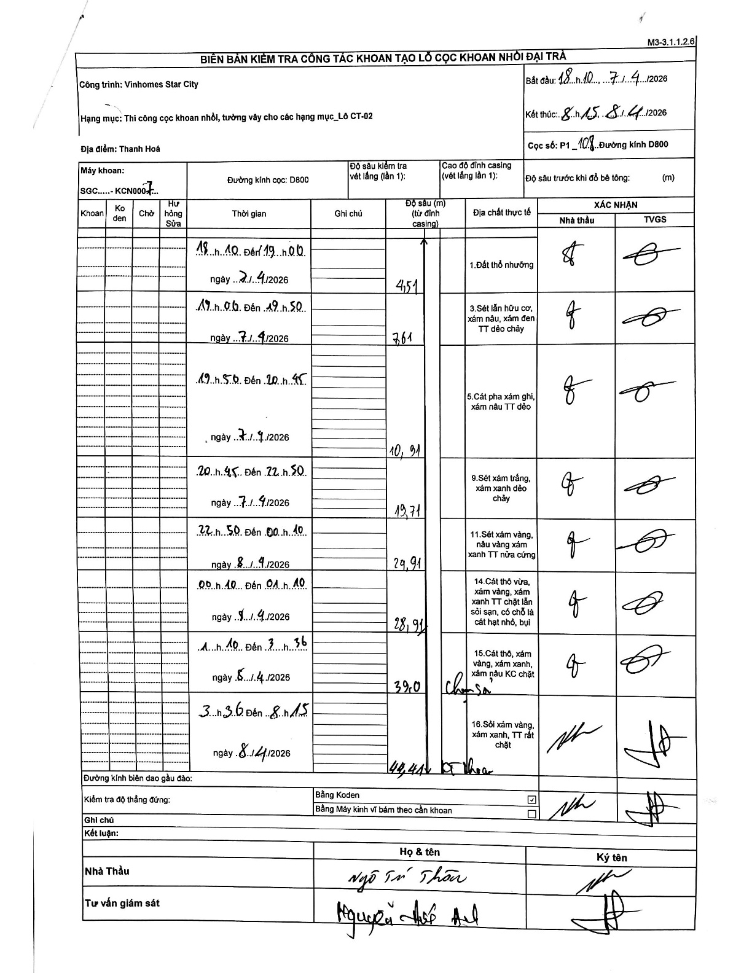
Dự án | Star City Thanh Hóa
Hạng mục | Thi công cọc khoan nhồi, tường vây cho các hạng mục_Lô CT-02
Tên bộ phận | Đường kính D800
Số hiệu cọc | P1-108
Tên Máy khoan | SGC-KCN0007
Đường kính | D800
Bắt đầu thi công | 18:10 07/04/2026
Kết thúc thi công | 08:15 08/04/2026

Địa chất TT | Đường kính | Mô tả lớp thiết kế | Từ (h) | Đến (h) | Cao độ từ | Cao độ đến | T.Gian (h) | Dài (m) | V (m/h) | Ghi chú
1.Đất thổ nhưỡng | D800 | Đất thổ nhưỡng | 18:10 07/04/2026 | 19:00 07/04/2026 | 0 | -4.51 | 0.83 | 4.51 | 5.41
2 | D800 | Sét lẫn hữu cơ, xám nâu, xám đen TT dẻo chảy | 19:00 07/04/2026 | 19:50 07/04/2026 | -4.51 | -7.61 | 0.83 | 3.1 | 3.72 | Chiều dài lớp tính bằng 7.61 - 4.51 = 3.1
3 | D800 | Cát pha xám ghi, xám nâu TT dẻo | 19:50 07/04/2026 | 20:45 07/04/2026 | -7.61 | -10.91 | 0.92 | 3.3 | 3.6 | Chiều dài lớp tính bằng 10.91 - 7.61 = 3.3
4 | D800 | Sét xám trắng, xám xanh dẻo chảy | 20:45 07/04/2026 | 22:50 07/04/2026 | -10.91 | -19.71 | 2.08 | 8.8 | 4.22 | Chiều dài lớp tính bằng 19.71 - 10.91 = 8.8
5 | D800 | Sét xám vàng, nâu vàng xám xanh TT nửa cứng | 22:50 07/04/2026 | 00:10 08/04/2026 | -19.71 | -24.91 | 1.33 | 5.2 | 3.9 | Chiều dài lớp tính bằng 24.91 - 19.71 = 5.2
6 | D800 | Cát thô vừa, xám vàng, xám xanh TT chặt lẫn sỏi sạn, có chỗ là cát hạt nhỏ, bụi | 00:10 08/04/2026 | 01:10 08/04/2026 | -24.91 | -28.91 | 1 | 4 | 4 | Chiều dài lớp tính bằng 28.91 - 24.91 = 4.0
7 | D800 | Cát thô, xám vàng, xám xanh, xám nâu KC chặt | 01:10 08/04/2026 | 03:36 08/04/2026 | -28.91 | -39 | 2.43 | 10.09 | 4.15 | Chiều dài lớp tính bằng 39.0 - 28.91 = 10.09
8 | D800 | Sỏi xám vàng, xám xanh, TT rất chặt | 03:36 08/04/2026 | 08:15 08/04/2026 | -39 | -44.41 | 4.65 | 5.41 | 1.16 | Chiều dài lớp tính bằng 44.41 - 39.0 = 5.41

ẢNH BIÊN BẢN GỐC

